Sheet1
わたしたちの町の予算を調べてみよう

わたしたちのまちの支出（歳出（さいしゅつ））
土木費
教育費
民生費
農林水産費
衛生費
公債費
その他
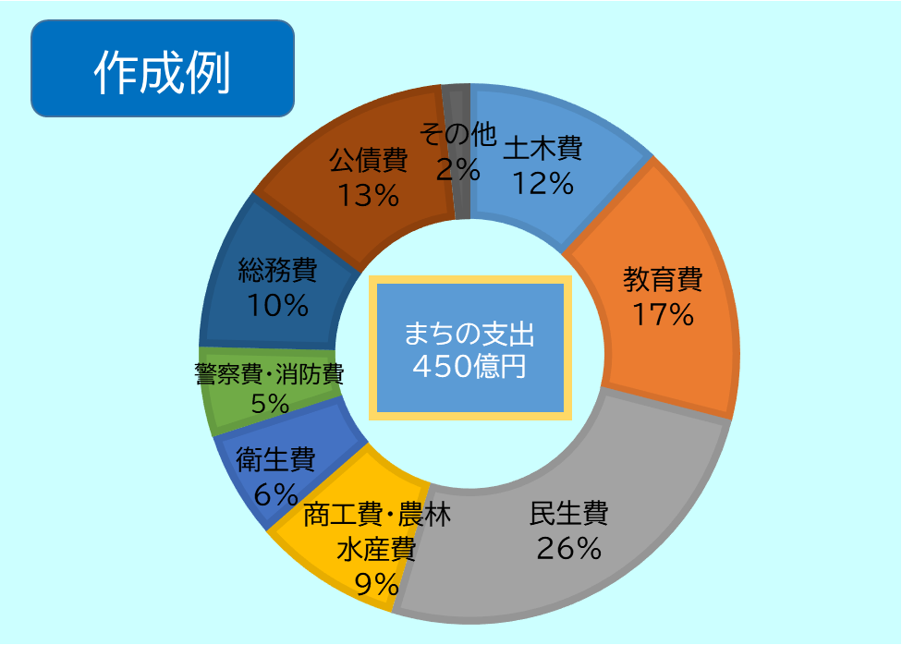

わたしたちの住む市・町・村の支出（歳出（さいしゅつ））を入力してみよう！
 | わたしたちのまち
土木費
教育費
民生費
農林水産費
衛生費
公債費
その他
合計 | 0

